Sheet
Оборудование: GL 4576CBV (E1601.031.00)
Схема:1 Головка блока цилиндра
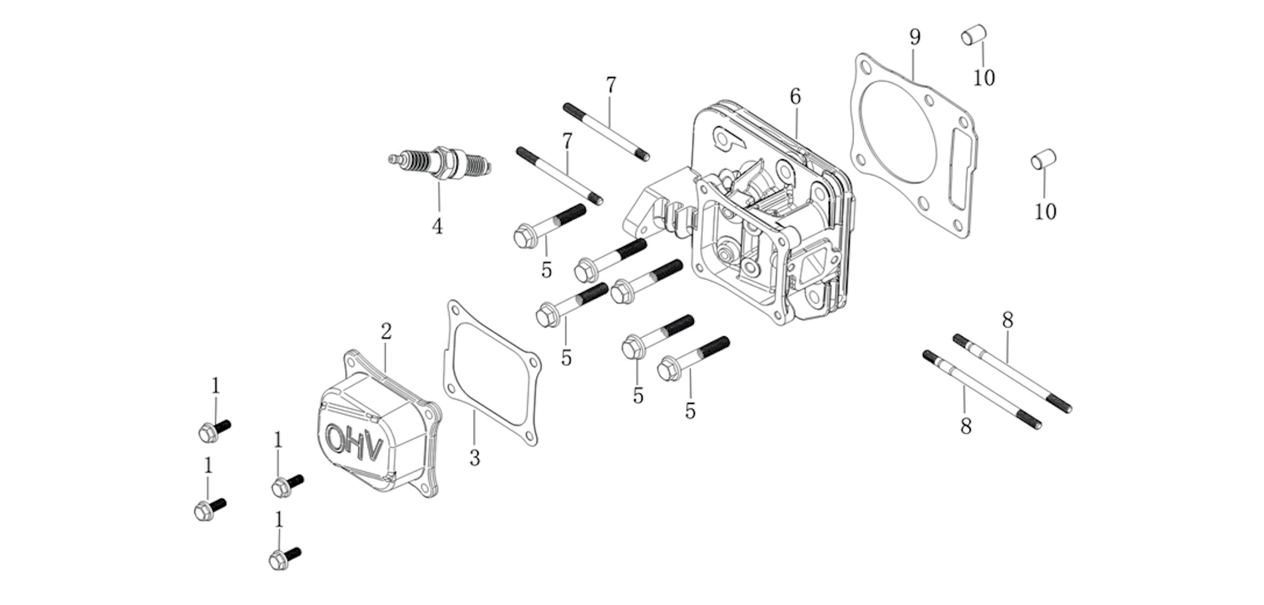
№ | Код ЛИТ | Полное описание | Название EN | Кол-во
1 | 0803.240920 | Винт | Hexagon bolt with flange | 4
2 | 0803.240930 | Крышка головки блока цилиндров | Cylinder head cover | 1
3 | 0803.240940 | Прокладка | Gasket for cylinder head cover | 1
4 | 0803.240950 | Свеча зажигания | Spark plug | 1
5 | 0803.240960 | Винт | Hexagon bolt with flange | 6
6 | 0803.240970 | Головка блока цилиндров | Cylinder head | 1
7 | 0803.240980 | Шпилька | Stud | 2
8 | 0803.240990 | Шпилька | Stud | 2
9 | 0803.241000 | Прокладка | Gasket for cylinder head | 1
10 | 0803.241010 | фиксирующий штифт | ocation pin | 2
Схема:10 Система управления
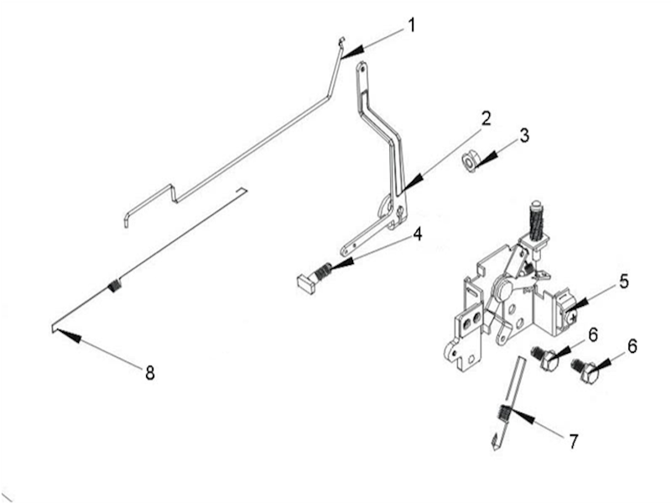

№ | Код ЛИТ | Полное описание | Название EN | Кол-во
1 | 0803.241720 | Тяга дроссельной заслонки | Throttle rod | 1
2 | 0803.241730 | кронштейн регулировки скорости | Speed regulating bracket | 1
3 | 0803.241740 | Гайка | Hexagon nut with flange | 1
4 | 0803.241750 | Винт | Square head set screw with flat point | 1
5 | 0803.241760 | Комбинация рукоятки газа | Throttle handle combination | 1
6 | 0803.241770 | Винт | Hexagon bolt with flange | 2
7 | 0803.241780 | Пружина | Governing spring | 1
8 | 0803.241790 | Пружина | throttle return spring | 1
Схема:11 Глушитель
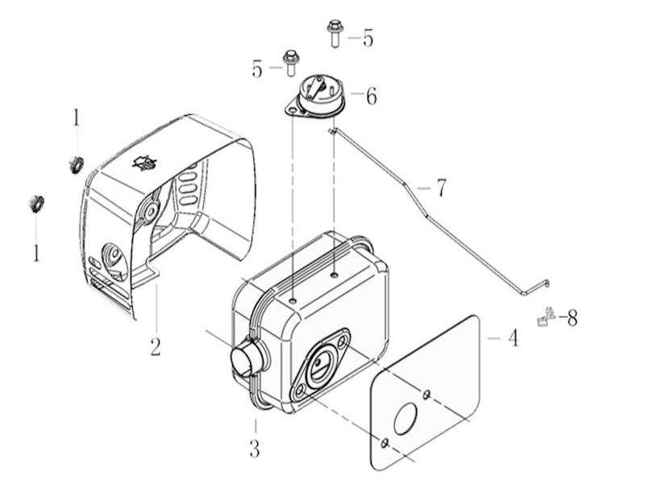

№ | Код ЛИТ | Полное описание | Название EN | Кол-во
1 | 0803.241800 | Гайка | Hexagon nut with flange | 2
2 | 0803.241810 | Кожух глушителя | Muffler guard shield | 1
3 | 0803.241820 | Глушитель | Muffler | 1
4 | 0803.241830 | Прокладка | Muffler gasket | 1
5 | 0803.241840 | Винт | Hexagon bolt with flange | 2
6 | 0803.241850 | Комбинация рукоятки газа | Control components of choke valve | 1
7 | 0803.241860 | Тяга | Choke valve pull rod | 1
8 | 0803.241870 | Блокировка рычага управления дроссельной заслонкой | Locker of choke valve pull rob | 1
Схема:12 Топливный бак
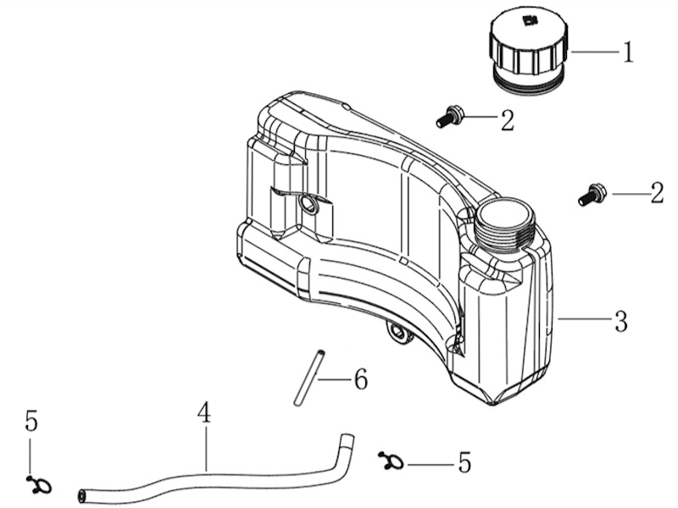

№ | Код ЛИТ | Полное описание | Название EN | Кол-во
1 | 0803.241880 | Крышка | Tank cover | 1
2 | 0803.241890 | Винт | Hexagon shaft shoulder bolt | 2
3 | 0803.241900 | Топливный бак | Tank | 1
4 | 0803.241910 | Трубка | Oil tube | 1
5 | 0803.241920 | Хомут | Pipe clip | 2
6 | 0803.241930 | Топливный фильтр | Fuel filter | 1
Схема:2 Картер
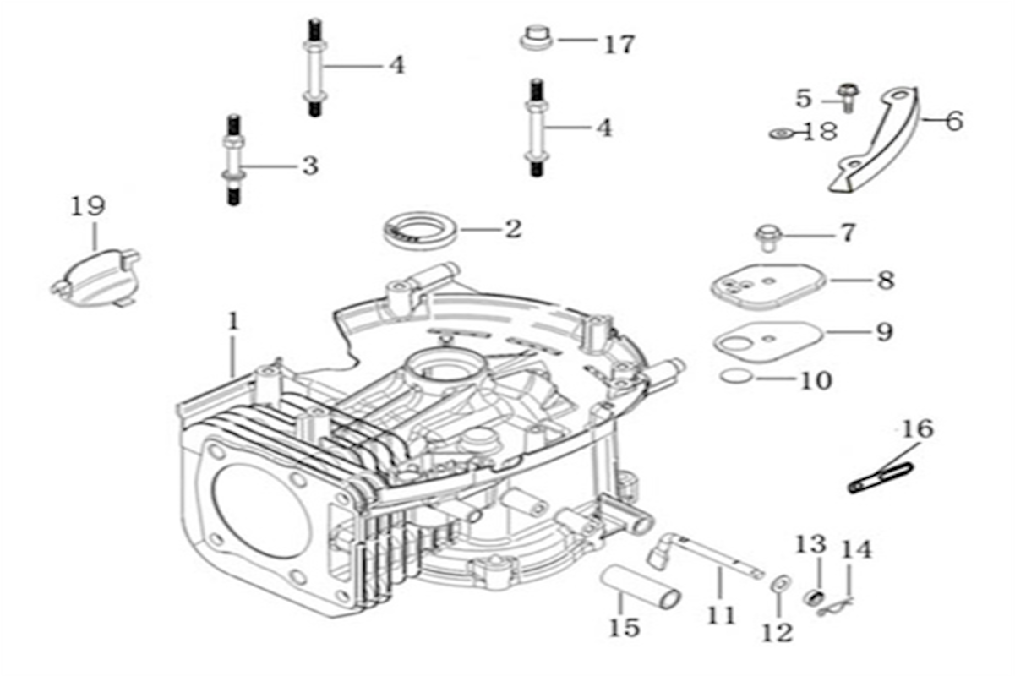

№ | Код ЛИТ | Полное описание | Название EN | Кол-во
1 | 0803.241020 | Корпус картера | Crankcase body | 1
2 | 0803.241030 | Сальник | Oil seal | 1
3 | 0803.241040 | Опорные болты с двойной головкой | Stay stud | 1
4 | 0803.241050 | Опорные болты с двойной головкой | Stay stud | 2
5 | 0803.241060 | Винт | Hexagon bolt with flange | 1
6 | 0803.241070 | Боковая пластина | Side plate | 1
7 | 0803.241080 | Винт | Hexagon bolt with flange | 1
8 | 0803.241090 | Крышка сапуна | CAP,BREATHER CHAMBER | 1
9 | 0803.241100 | Прокладка | PACKING，BREATHER CHAMBER | 1
10 | 0803.241110 | Клапан | Breath fin | 1
11 | 0803.241120 | рычаг регулировки скорости | Speed regulating arm | 1
12 | 0803.241130 | Шайба | Flat washer | 1
13 | 0803.241140 | Сальник | Oil seal | 1
14 | 0803.241150 | Клипса | Pin clip | 1
15 | 0803.241160 | Вентиляционная трубка | Breather tube | 1
16 | 0803.241170 | Кабельный зажим | Cable cleat | 1
17 | 0803.241180 | Втулка | Bushing | 1
18 | 0803.241190 | Втулка | Bushing | 1
19 | 0803.241200 | Боковая пластина | Side plate | 1
Схема:3 Крышка картера
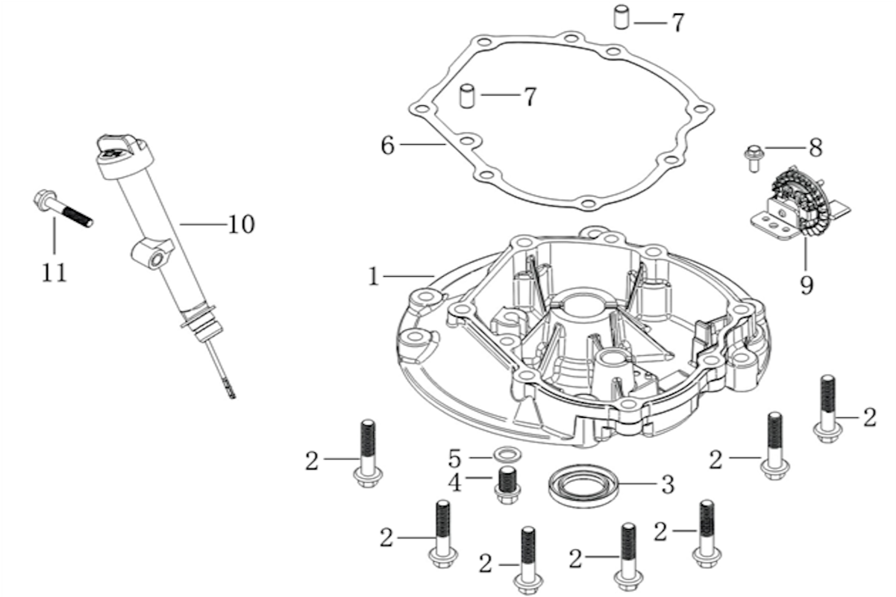

№ | Код ЛИТ | Полное описание | Название EN | Кол-во
1 | 0803.241210 | Крышка картера | Crankcase cover | 1
2 | 0803.241220 | Винт | Hexagon bolt with flange | 7
3 | 0803.241230 | Сальник | Oil seal | 1
4 | 0803.241240 | Сливной винт | Sealing plug screw | 1
5 | 0803.241250 | Прокладка | Flat washer | 1
6 | 0803.241260 | Прокладка | Crankcase cover gasket | 1
7 | 0803.241270 | Штифт | ocation pin | 2
8 | 0803.241280 | Винт | Hexagon bolt with flange | 1
9 | 0803.241290 | Компоненты регулирующего механизма | Components of governor gear | 1
10 | 0803.241300 | Заливная воронка с маслянным щупом | Oil rule combination | 1
11 | 0803.241310 | Винт | Hexagon bolt with flange | 1
Схема:4 Распредвал
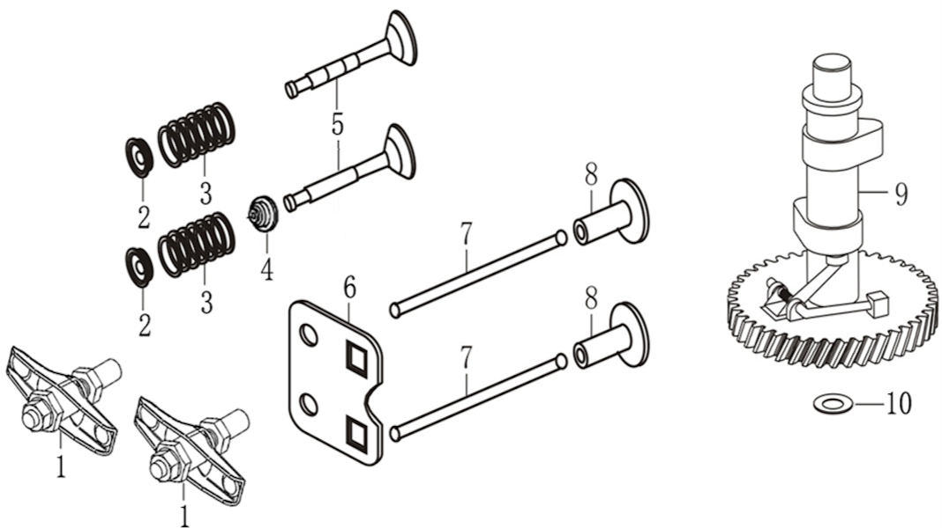

№ | Код ЛИТ | Полное описание | Название EN | Кол-во
1 | 0803.241320 | Коромысло | Valve rocker combination | 2
2 | 0803.241330 | Фиксатор пружины клапана | Retainer, valve spring | 2
3 | 0803.241340 | Пружина | Inner spring of valve | 2
4 | 0803.241350 | Сальник клапана | Valve oil seal | 1
5 | 0803.241360 | Клапаны комплект 2 шт | Valve Kit | 1
6 | 0803.241370 | Пластина, направляющая толкателя | Plate, push rod guide | 1
7 | 0803.241380 | Толкатель | Push rod | 2
8 | 0803.241390 | Подъемник клапана | Lifter, Valve | 2
9 | 0803.241400 | распредвал | Camshaft assy | 1
10 | 0803.241410 | Шайба | Flat washer | 1
Схема:5 Поршень и коленвал
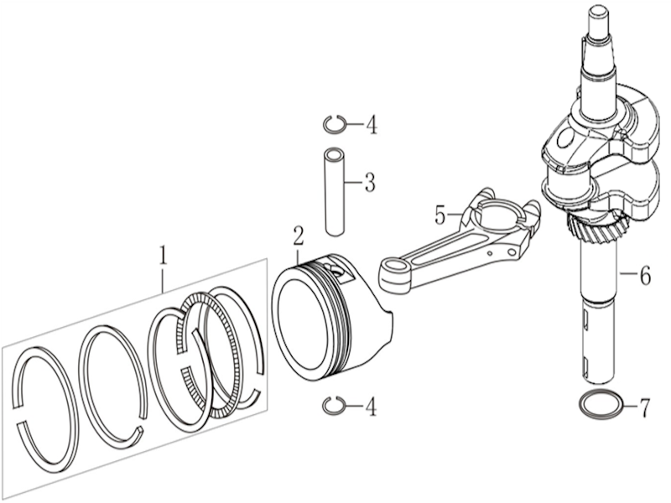

№ | Код ЛИТ | Полное описание | Название EN | Кол-во
1 | 0803.241420 | Комплект поршневых колец | Piston ring combination | 1
2 | 0803.241430 | Поршень | Piston | 1
3 | 0803.241440 | Палец | Piston pin | 1
4 | 0803.241450 | Стопорное кольцо | Steel cable baffle ring | 2
5 | 0803.241460 | Шатун | Connecting rod | 1
6 | 0803.241470 | Коленвал | crankshaft | 1
7 | 0803.241480 | Шайба | Flat washer | 1
Схема:6 Стартер
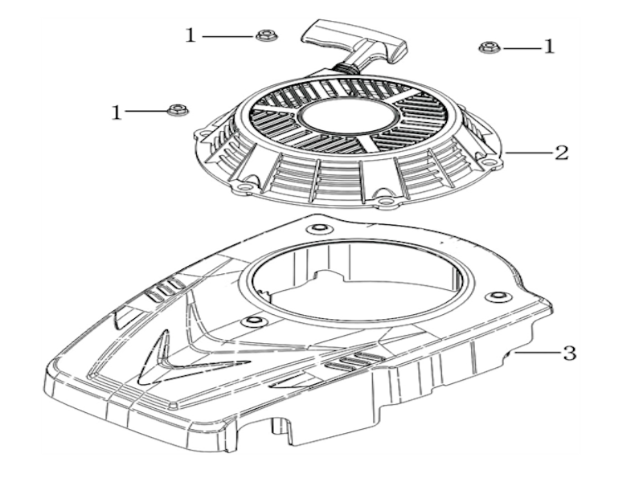

№ | Код ЛИТ | Полное описание | Название EN | Кол-во
1 | 0803.241490 | Гайка | Hexagon nut with flange | 3
2 | 0803.241500 | Стартер | Manual starting components | 1
3 | 0803.241510 | Кожух стартера | Fan cover comp. | 1
Схема:7 Карбюратор
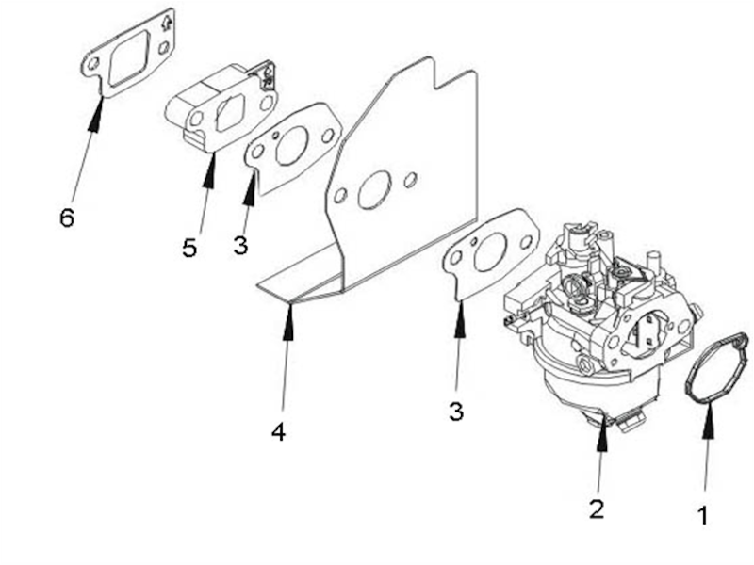

№ | Код ЛИТ | Полное описание | Название EN | Кол-во
1 | 0803.241520 | Прокладка | Carburetor gasket | 1
2 | 0803.241530 | Карбюратор | Carburetor | 1
3 | 0803.241540 | Прокладка | Carburetor gasket | 2
4 | 0803.241550 | Теплоизолирующая пластина | Heat insulating plate for carburetor | 1
5 | 0803.241560 | Теплоизоляционная прокладка | Heat insulating pad for carburetor | 1
6 | 0803.241570 | Прокладка | Carburetor gasket | 1
Схема:8 Маховик
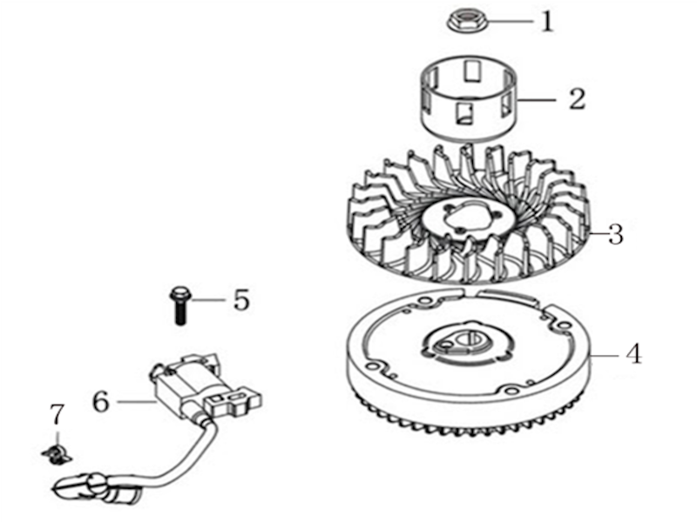

№ | Код ЛИТ | Полное описание | Название EN | Кол-во
1 | 0803.241580 | Гайка | Hexagon nut with flange | 1
2 | 0803.241590 | Чашка | Starting disc | 1
3 | 0803.241600 | Крыльчатка | Impeller | 1
4 | 0803.241610 | Маховик | FLYWHEEL COMP | 1
5 | 0803.241620 | Винт | Hexagon bolt with flange | 1
6 | 0803.241630 | Катушка зажигания | COIL ASSY.,IGNNTION | 1
7 | 0803.241640 | Клипса | Location wire nail | 1
Схема:9 Воздушный фильтр
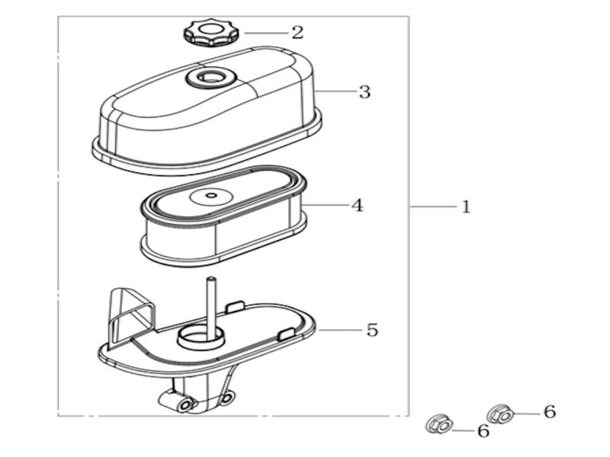

№ | Код ЛИТ | Полное описание | Название EN | Кол-во
1 | 0803.241650 | Фильтр в сборе | Air filter | 1
2 | 0803.241660 | Гайка барашек | Hexagon nut with flange | 1
3 | 0803.241670 | Крышка | Air filter casing cover | 1
4 | 0803.241680 | Фильтрующий элемент | Air filter element combination | 1
5 | 0803.241690 | Основание | Air filter seat | 1
6 | 0803.241700 | Гайка | Hexagon nut with flange | 2
Схема:Базовая
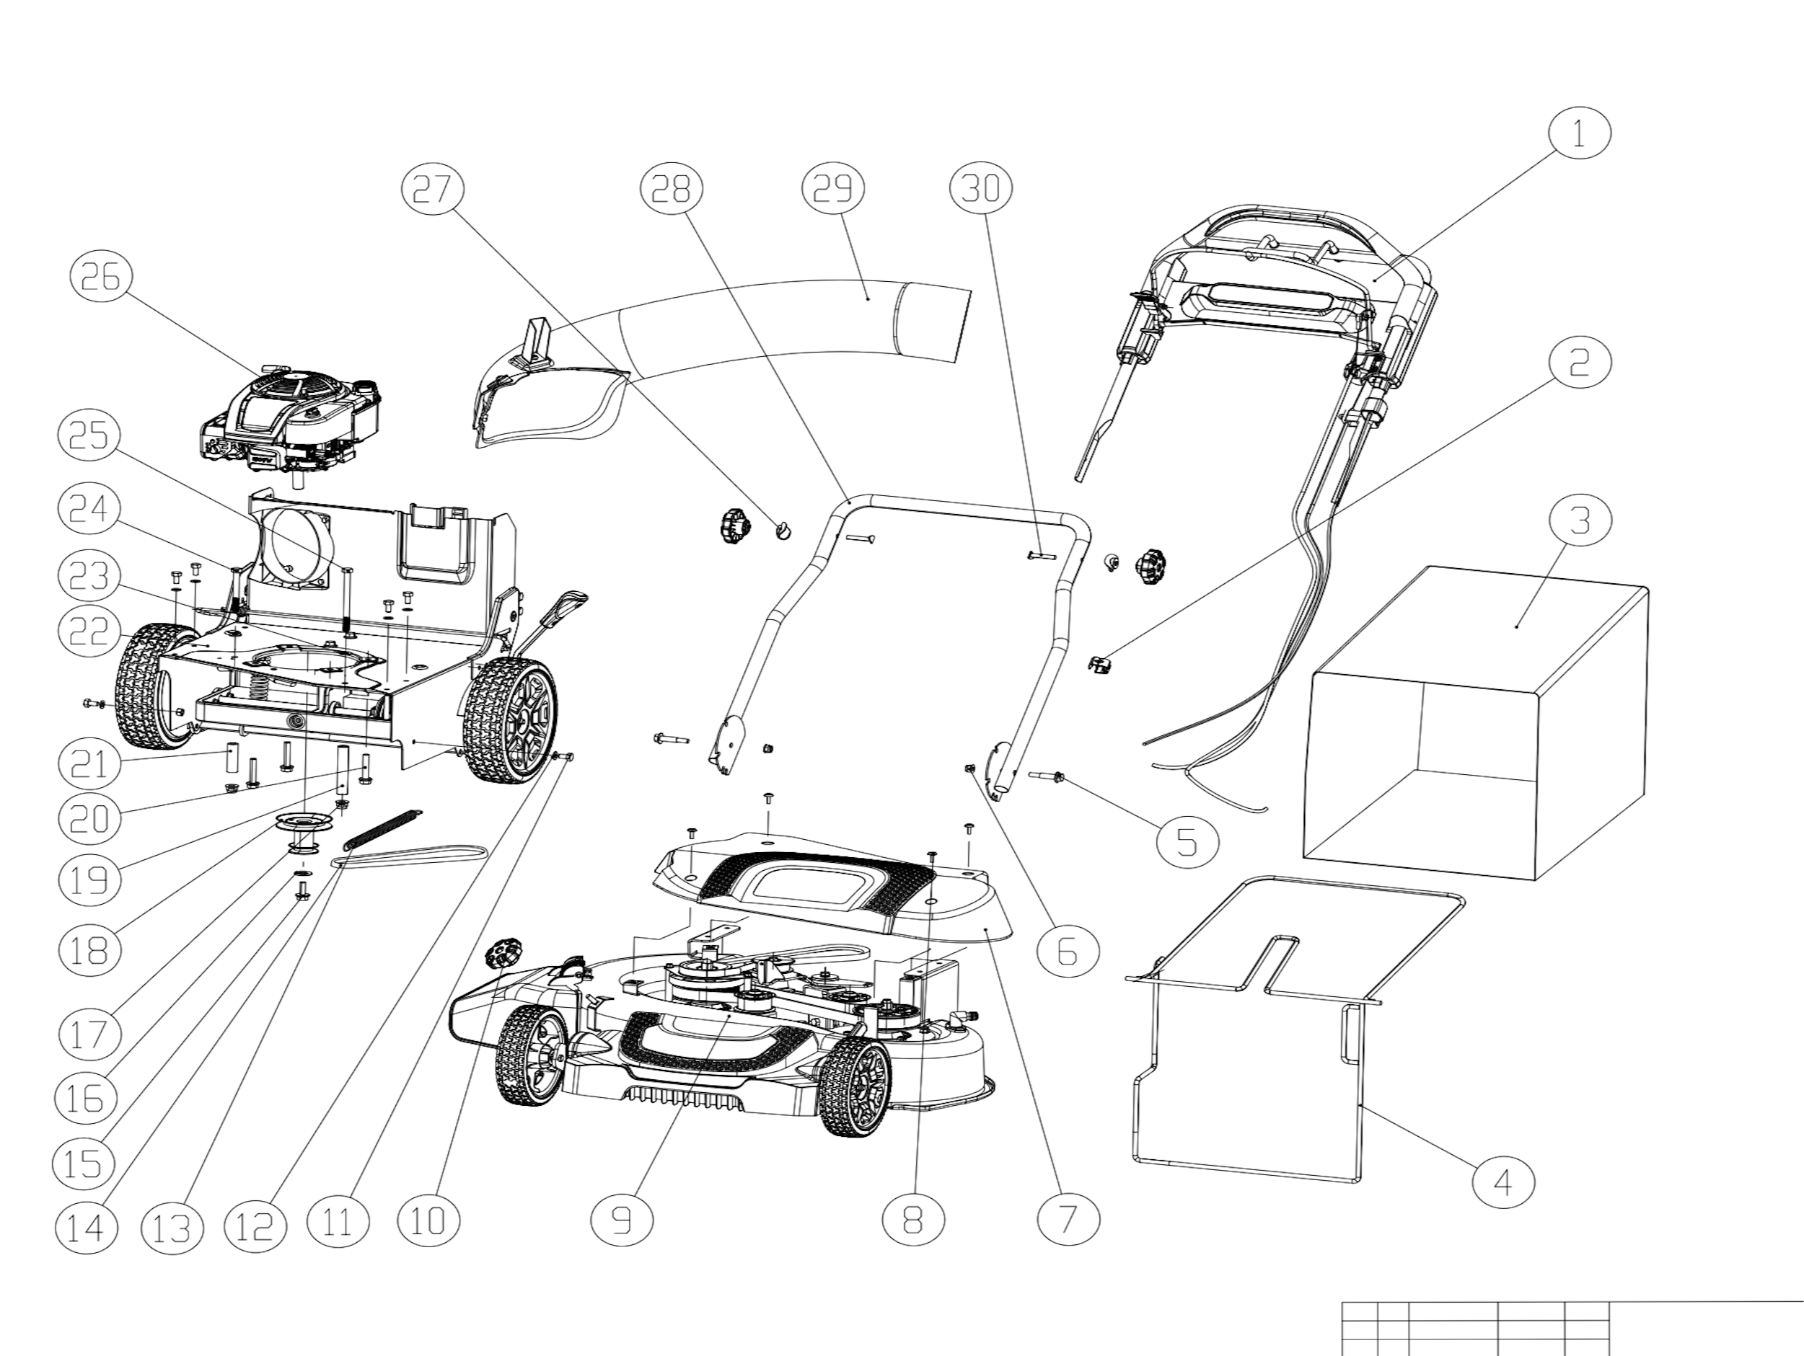

№ | Код ЛИТ | Полное описание | Название EN | Кол-во
1 | 0803.242280 | верхняя рукоятка в сборе | upper handle assy | 1
2 | 0803.242290 | кабельный зажим | cable clip | 1
3 | 0803.242300 | Травосборник | grass bag | 1
4 | 0803.242310 | кронштейн для травосборника | grass bag bracket | 1
5 | 0803.242320 | Винт | lower handle fixing bolt | 2
6 | 0803.242330 | Гайка | Hex Flange Lock Nut with Non-Metallic Insert M8 | 2
7 | 0803.242340 | Верхняя крышка | Belt cover | 1
8 | 0803.242350 | Саморез | Torx Pan Head Screw M6×16 | 4
9 | 0803.242360 | шасси и передний колесный узел | chassis and front wheel sub-assy | 1
10 | 0803.242370 | ручка с гайкой в сборе | knob with nut assy | 3
11 | 0803.242380 | Винт | Hex Flange Bolt M8×20 | 6
12 | 0803.242390 | Шайба | Flat Washer 8 | 6
13 | 0803.242400 | Пружина | belt tension spring | 1
14 | 0803.242410 | Ремень | drive belt V10X660 | 1
15 | 0803.242420 | Винт | drive pulley fixing bolt | 1
16 | 0803.242430 | Шайба | drive pulley fixing cone washer | 1
17 | 0803.242440 | Гайка | Hex Flange Lock Nut with Non-Metallic Insert M10 | 2
18 | 0803.242450 | приводной шкив | drive pulley | 1
19 | 0803.242460 | Левая опорная втулка | left studdle | 1
20 | 0803.242470 | Болты крепления двигателя - самонарезающие 3/8 дюйма | engine mounting self-tapping bolt 3/8" | 3
21 | 0803.242480 | Правая опорная втулка | right studdle | 1
22 | 0803.242490 | монтажная рама двигателя в сборе | engine mounting frame sub- assy | 1
23 | 0803.242500 | Шайба | Flat Washer 10 | 2
24 | 0803.242510 | Винт | hexagon head bolt M10×85 | 1
25 | 0803.242520 | Винт | hexagon head bolt M10×130 | 1
26 | 0803.242530 | Двигатель | B&S PXI100 Engine | 1
27 | 0803.242540 | Быстрозажимная блок | Arc-shaped block | 2
28 | 0803.242550 | Нижний узел рукоятки | lower handle assy | 1
29 | 0803.242560 | Направляющая труба для травы в сборе | rear chute pipe sub- assy | 1
30 | 0803.242570 | Винт | arc-hread bolt M8X50 | 2
Схема:Верхняя рукоятка
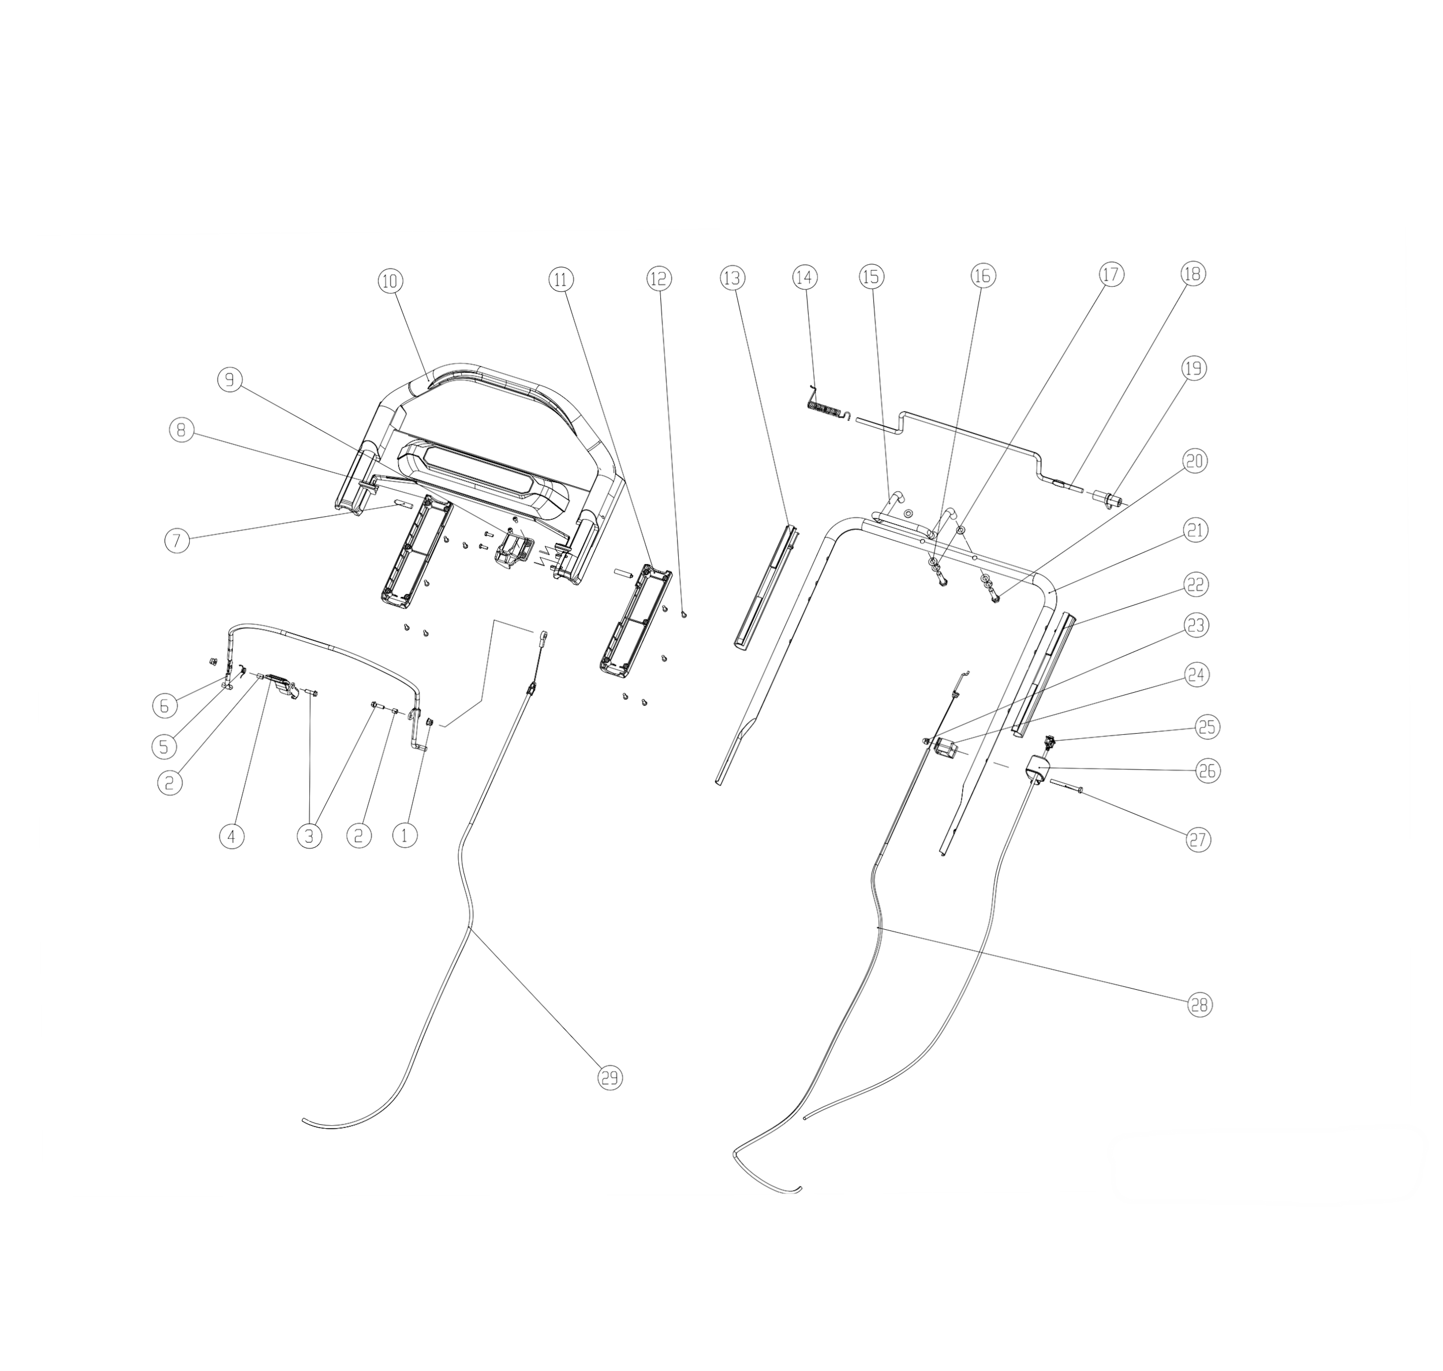

№ | Код ЛИТ | Полное описание | Название EN | Кол-во
1 | 0803.241990 | Гайка | self lock flange nut M6 | 2
2 | 0803.242000 | втулка рычага сцепления | clutch lever bush | 2
3 | 0803.242010 | Винт | hexagon flange bolt M6×20 | 2
4 | 0803.242020 | Ручка | knob-BBC | 1
5 | 0803.242030 | Вторичная торсионная пружина | torsion spring | 1
6 | 0803.242040 | Рычаг сцепления | clutch lever bush | 1
7 | 0803.242050 | скользящий штифт | slide pin | 2
8 | 0803.242060 | правая боковая крышка панели | panel cover-RH | 1
9 | 0803.242070 | Держатель | bracket-blade clutch cable | 1
10 | 0803.242080 | Ручка управления | traction panel | 1
11 | 0803.242090 | Нижняя левая крышка панели | traction panel cover-LH | 1
12 | 0803.242100 | Саморез | Torx Drive Pan Head Screw ST4.2×13 | 14
13 | 0803.242110 | Направляющая | guide-RH | 1
14 | 0803.242120 | Пружина | torsion spring--traction control lever | 1
15 | 0803.242130 | Поручень | traction handle assist | 1
16 | 0803.242140 | Шайба | plain washer 8 | 4
17 | 0803.242150 | Пружинная шайба | spring washer 8 | 2
18 | 0803.242160 | рычаг управления тягой | traction control lever | 1
19 | 0803.242170 | рычаг тяги | traction arm | 1
20 | 0803.242180 | Винт | hexagon bolt M8×35 | 2
21 | 0803.242190 | Верхняя ручка | upper handle | 1
22 | 0803.242200 | Левая направляющая | guide-LH | 1
23 | 0803.242210 | Гайка | acorn nut M6 | 1
24 | 0803.242220 | Держатель тросика | bracket-traction control cable | 1
25 | 0803.242230 | выключатель и кабель в сборе | switch and cable assy | 1
26 | 0803.242240 | Корпус выключателя | switch housing | 1
27 | 0803.242250 | Винт | hexagon bolt M6×60 | 1
28 | 0803.242260 | Трос ходовой муфты сцепления | traction control cable | 1
29 | 0803.242270 | трос управления ножами | blade control cable | 1
Схема:Рама крепления двигателя
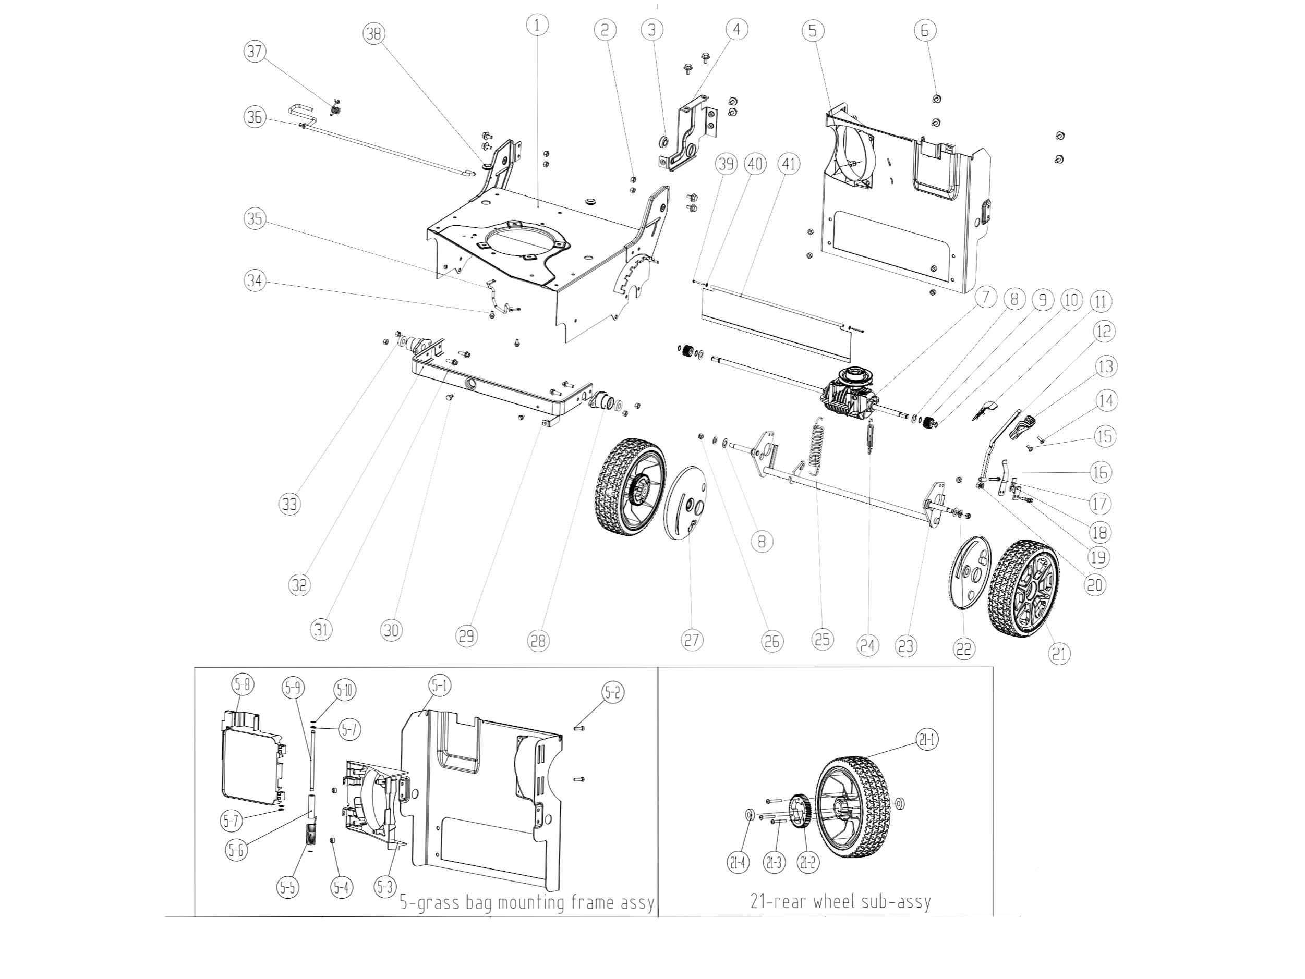

№ | Код ЛИТ | Полное описание | Название EN | Кол-во
1 | 0803.242580 | Рама | engine mounting bracket | 1
2 | 0803.242590 | Гайка | self lock nut M8 | 12
3 | 0803.242600 | Подшипник | ball bearing | 1
4 | 0803.242610 | пластина подшипника | ball bearing bracket | 1
5-10 | 0803.243080 | стопорное кольцо 8 | circlip 8 | 2
5-9 | 0803.243070 | Штифт | rear flap pivot | 1
5-8 | 0803.243060 | Заслонка | rear flap | 1
5-7 | 0803.243050 | Шайба | plain washer 8 | 3
5-6 | 0803.243040 | стальная втулка | steel bush | 1
5-5 | 0803.243030 | Пружина | rear flap torsion spring | 1
5-4 | 0803.243020 | Заглушка амортизатора | rubber cushion | 2
5-3 | 0803.243010 | основание заслонки | rear flap-base | 1
5-2 | 0803.243000 | Саморез | hexagon head self-tapping screw ST6.3×20 | 2
5-1 | 0803.242990 | задняя панель | grass bag mounting frame | 1
5 | 0803.242620 | Сборка задней панели | grass bag mounting frame sub-assy | 1
6 | 0803.242630 | Винт | hexagon flange bolt M8×16 | 12
7 | 0803.242640 | Редуктор | gear box MV502 | 1
8 | 0803.242650 | Шайба | plain washer | 4
9 | 0803.242660 | маленькая шестерня | dring pinion | 2
10 | 0803.242670 | эластичное стопорное кольцо 12 | circlip 12 | 4
11 | 0803.242680 | Накладка ручки | hi-adjusting knob cover | 1
12 | 0803.242690 | рычаг регулировки высоты в сборе | hi-adjusting lever assy | 1
13 | 0803.242700 | ручка регулировки высоты | hi-adjusting knob | 1
14 | 0803.242710 | Винт | Torx Drive Pan Head Screw M6×16 | 1
15 | 0803.242720 | Винт | Torx Drive Pan Head Screw M6×10 | 1
16 | 0803.242730 | пружина рычага | hi-adjusting spring sheet | 1
17 | 0803.242740 | Винт | hexagon bolt M6×45 | 1
18 | 0803.242750 | кронштейн рычага | hi-adjusting lever assy-bracket | 1
19 | 0803.242760 | Винт | hexagon flange bolt M6×25 | 2
20 | 0803.242770 | Гайка | self lock thin nut M6 | 3
21-4 | 0803.243120 | Подшипник | ball bearing R8-2RS | 2
21-3 | 0803.243110 | Саморез | Torx Drive Pan Head Screw ST5.5×38 | 3
21-2 | 0803.243100 | ведомая шестерня | driven gear | 1
21-1 | 0803.243090 | Колесо | rear wheel | 1
21 | 0803.242780 | Заднее колесо в сборе | rear wheel sub-assy | 2
22 | 0803.242790 | Шайба | plain washer -10 | 2
23 | 0803.242800 | задний вал в сборе | rear shaft assy | 1
24 | 0803.242810 | пружина рычага | gear box tesion spring | 1
25 | 0803.242820 | Пружина | hi-adjusting assist spring | 1
26 | 0803.242830 | Гайка | self lock nut M10 | 2
27 | 0803.242840 | пылезащитный чехол заднего колеса | rear wheel dust-proof cover | 2
28 | 0803.242850 | корпус шарикоподшипника | ball bearing housing | 2
29 | 0803.242860 |  | braket-stop | 1
30 | 0803.242870 | Винт | hexagon bolt M8×16 | 1
31 | 0803.242880 | Винт | hexagon flange bolt M8X25 | 4
32 | 0803.242890 | опорная рама | supporting frame | 1
33 | 0803.242900 | Шарикоподшипник с глубоким пазом R8-2RS | ball bearing R8-2RS | 2
34 | 0803.242910 | Винт | hexagon flange bolt M6X12 | 3
35 | 0803.242920 | Направляющая | Guide-belt | 1
36 | 0803.242930 | Ограничительный кронштейн поворотной пластины в сборе | grip-lever | 1
37 | 0803.242940 | Пружина | grip-lever torsion spring | 1
38 | 0803.242950 | Резиновая оболочка | rubber ring | 2
39 | 0803.242960 | Саморез | hexagon head self-tapping screw ST4.8X40 | 2
40 | 0803.242970 | Шайба | plain washer 6 | 2
41 | 0803.242980 | Защита | shield-trailing | 1
Схема:узел трубы заднего желоба в сборе
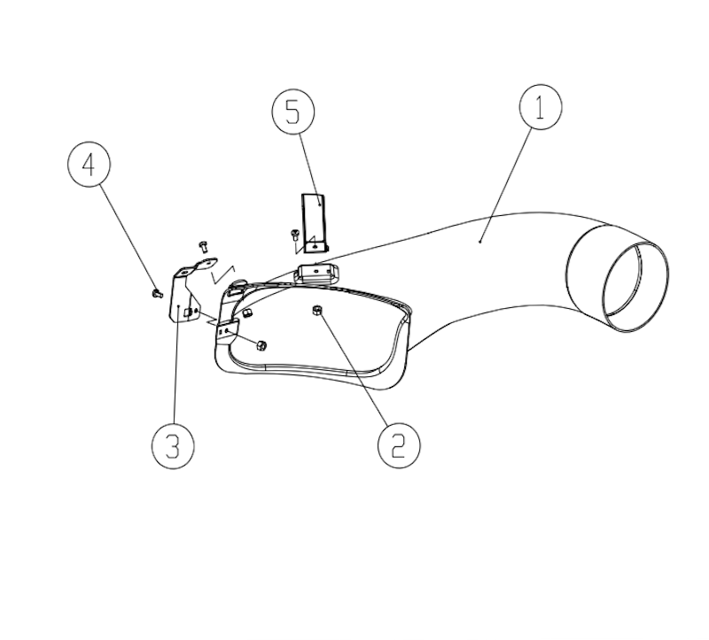

№ | Код ЛИТ | Полное описание | Название EN | Кол-во
1 | 0803.243130 | задняя труба желоба | rear chute pipe | 1
2 | 0803.243140 | Гайка | self lock thin mut M6 | 3
3 | 0803.243150 | Кронштейн прижимной пластины | holding bracket-pipe | 1
4 | 0803.243160 | Винт | Torx Drive Pan Head Screw M6×12 | 3
5 | 0803.243170 | Опорная рама направляющей трубы для травы | supporting bracket-pipe | 1
Схема:шасси и передний колесный узел
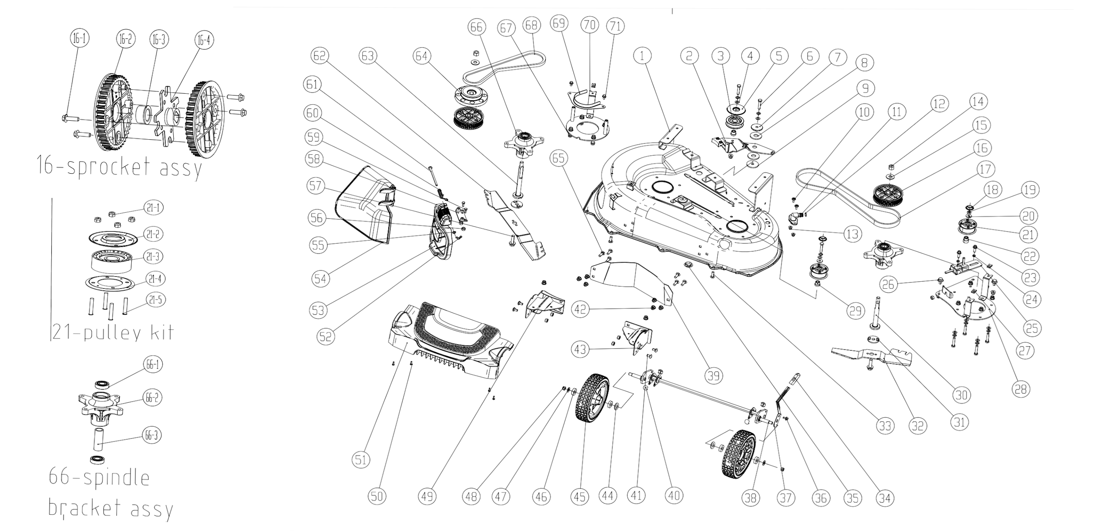

№ | Код ЛИТ | Полное описание | Название EN | Кол-во
1 | 0803.243180 | шасси | chassis | 1
2 | 0803.243190 | тормозной рычаг в сборе | brake arm assy | 1
3 | 0803.243200 | Натяжной ролик | pulley-idler | 1
4 | 0803.243210 | Шайба | plain washer 8 | 11
5 | 0803.243220 | защитный кожух шкива-натяжителя | pulley-idler guard | 1
6 | 0803.243230 | Винт | hexagon bolt M8×40 | 11
7 | 0803.243240 | проставка с шарниром | spacer with pivot | 1
8 | 0803.243250 | Вращающаяся шайба натяжного шкива | washer-friction | 2
9 | 0803.243260 | Шайба | steel washer | 1
10 | 0803.243270 | Винт | Torx Drive Pan Head Screw M6×16 | 2
11 | 0803.243280 | Штуцер | wash port | 1
12 | 0803.243290 | резиновое уплотнительное кольцо 11X2,65 | O ring 11X2.65 | 1
13 | 0803.243300 | Гайка | self lock flange nut M6 | 2
14 | 0803.243310 | Гайка | self lock thick nut 1/2"-20 | 2
15 | 0803.243320 | Шайба | washer | 2
16 | 0803.243330 | Шкив | sprocket assy | 2
16-1 | 0803.243890 | Саморез | hexagon flange self tapping screw ST5.5×25 | 4
16-2 | 0803.243900 | Синхронный шкив | sprocket | 2
16-3 | 0803.243910 | Ограничительная втулка | sprocket bush | 1
16-4 | 0803.243920 | кронштейн привода | sprocket driving bracket | 1
17 | 0803.243340 | Ремень | belt-synchronous | 1
18 | 0803.243350 | Пылезащитный чехол | dust-proof cover | 2
19 | 0803.243360 | Гайка | self lock nut M8 | 2
20 | 0803.243370 | Шайба | washer-pulley kit | 2
21 | 0803.243380 | Натяжной ролик | pulley kit | 2
21-1 | 0803.243930 | Гайка | self lock nut M5 | 4
21-2 | 0803.243940 | комплект верхней пластины-шкива | upper plate- pulley kit | 1
21-3 | 0803.243950 | шкив | pulley-2 assy | 1
21-4 | 0803.243960 | комплект нижней пластины-шкива | lower plate-pulley kit | 1
21-5 | 0803.243970 | Винт | Hex socket flat head screw | 4
22 | 0803.243390 | длинный переходник | long adaptor-bore | 1
23 | 0803.243400 | Винт | hexagon flange bolt M8×25 | 2
24 | 0803.243410 | Подвижная натяжная пластина, скользящая проставка | slide bush | 2
25 | 0803.243420 | Кронштейн | bracket- idler | 1
26 | 0803.243430 | Винт | hexagon flange bolt M8×20 | 2
27 | 0803.243440 | Шлицевая гайка | clip nut | 4
28 | 0803.243450 | Кронштейн | short blade mounting bracket assy | 1
29 | 0803.243460 | короткий переходник | short adaptor-bore | 2
30 | 0803.243470 | короткий вал-шпиндель | short shaft-spindle | 1
31 | 0803.243480 | Адаптор ножа | adaptor-blade | 2
32 | 0803.243490 | Нож | short blade | 1
33 | 0803.243500 | Винт | Cup head square neck bolt M8×25 | 2
34 | 0803.243510 | Накладка ручки | front hi-adjusting knob | 1
35 | 0803.243520 | Крышка | round cap | 1
36 | 0803.243530 | Винт | Hexagonal flange-faced serrated bolt M8×12 | 1
37 | 0803.243540 | передний рычаг регулировки высоты | front hi-adjusting lever | 1
38 | 0803.243550 | Передний мост в сборе | front shaft assy | 1
39 | 0803.243560 | Передняя часть корпуса | front baffle | 1
40 | 0803.243570 | полусферический подшипник | hemisphere bush | 4
41 | 0803.243580 | Винт | Cup head square neck bolt M6X16 | 4
42 | 0803.243590 | Гайка | self lock flange nut M8 | 21
43 | 0803.243600 | Передний кронштейн вала в сборе, левый | front shaft bracket assy, LH | 1
44 | 0803.243610 | Шайба | plain washer | 2
45 | 0803.243620 | Переднее колесо в сборе 200 мм | 20mm front wheel | 2
46 | 0803.243630 | Подшипник | ball bearing R8-2RS | 4
47 | 0803.243640 | Шайба | plain washer 10 | 2
48 | 0803.243650 | Гайка | slf lock nut M10 | 2
49 | 0803.243660 | Правый кронштейн передней оси в сборе | front shaft bracket assy, RH | 1
50 | 0803.243670 | Саморез | Torx Drive Pan Head Screw ST4.2×13 | 4
51 | 0803.243680 | передняя крышка в сборе | front cover assy | 1
52 | 0803.243690 | D-образный штифт | D-shaped pin | 1
53 | 0803.243700 | боковая крышка выброса | side discharge cover | 1
54 | 0803.243710 | боковой желоб | side chute | 1
55 | 0803.243720 | Шайба | plain washer 6 | 1
56 | 0803.243730 | Гайка | self lock thin nut M6 | 6
57 | 0803.243740 | Винт | blade tension bolt and washer | 2
58 | 0803.243750 | Кронштейн крышки | side discharge cover bracket | 1
59 | 0803.243760 | Винт | hexagon bolt M6X12 | 2
60 | 0803.243770 | Пружина | Torsion spring- side discharge | 1
61 | 0803.243780 | Ось | pivot- side discahrge | 1
62 | 0803.243790 | Нож | long blade | 1
63 | 0803.243800 | Вал ножа | long shaft-spindle | 1
64 | 0803.243810 | шкив-тормоз, шпиндель | pulley-brake, spindle | 1
65 | 0803.243820 | Винт | Cup head square neck bolt M8X20 | 6
66 | 0803.243830 | Посадочное место ножевого вала в сборе | spindle bracket assy | 2
66-1 | 0803.243980 | Подшипник | ball bearing 6203-2RS | 2
66-2 | 0803.243990 | кронштейн шпинделя | spindle bracket | 1
66-3 | 0803.244000 | Проставка вала | spindle bush | 1
67 | 0803.243840 | Кронштейн | spring washer 8 | 11
68 | 0803.243850 | Ремень | blade drive belt | 1
69 | 0803.243860 | Кожух ремня | guide-belr, spindle | 1
70 | 0803.243870 | Опорная пластина | long blade mounting bracket assy | 1
71 | 0803.243880 | Винт | hexagon flange bolt M6×12 | 2

